GDP-Happiness Rank
CORREL (Happiness Rank , Year)
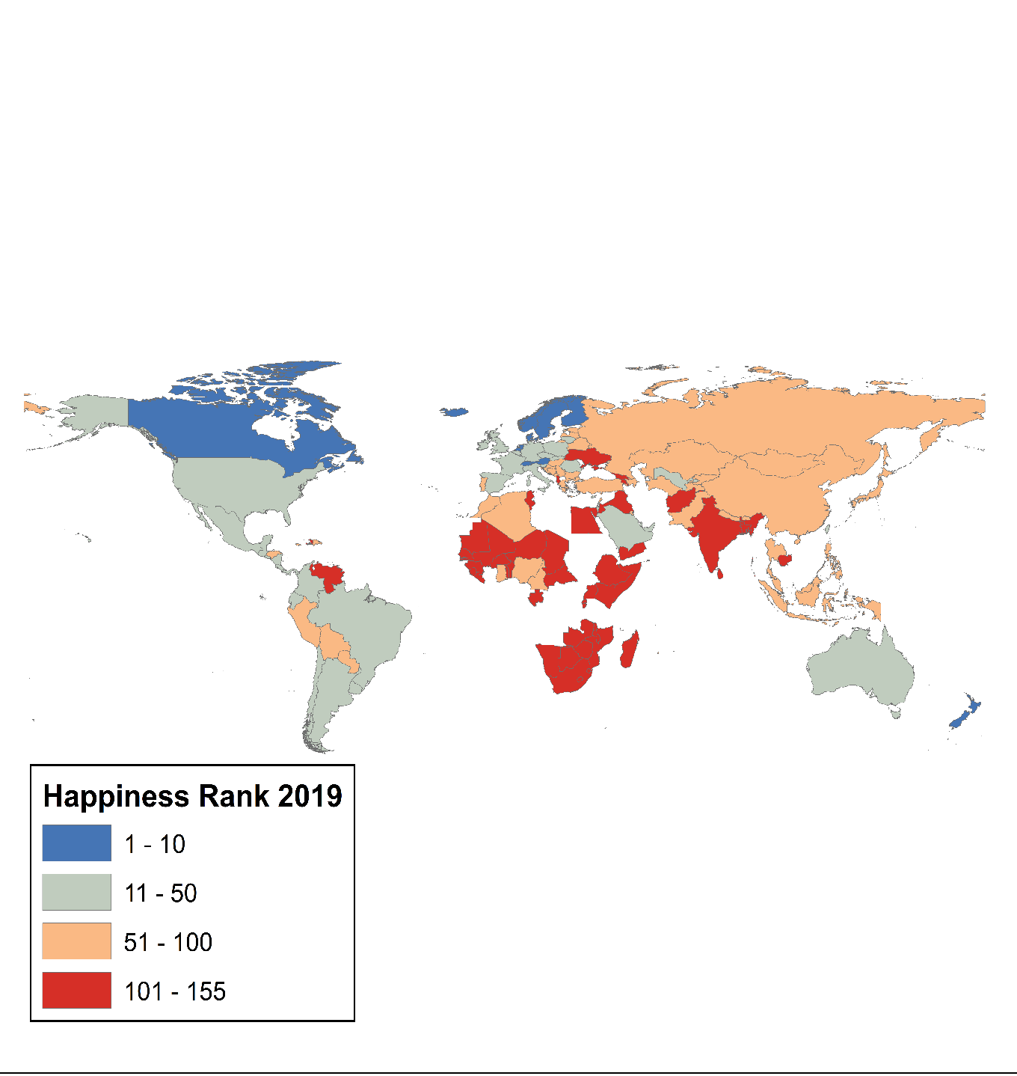
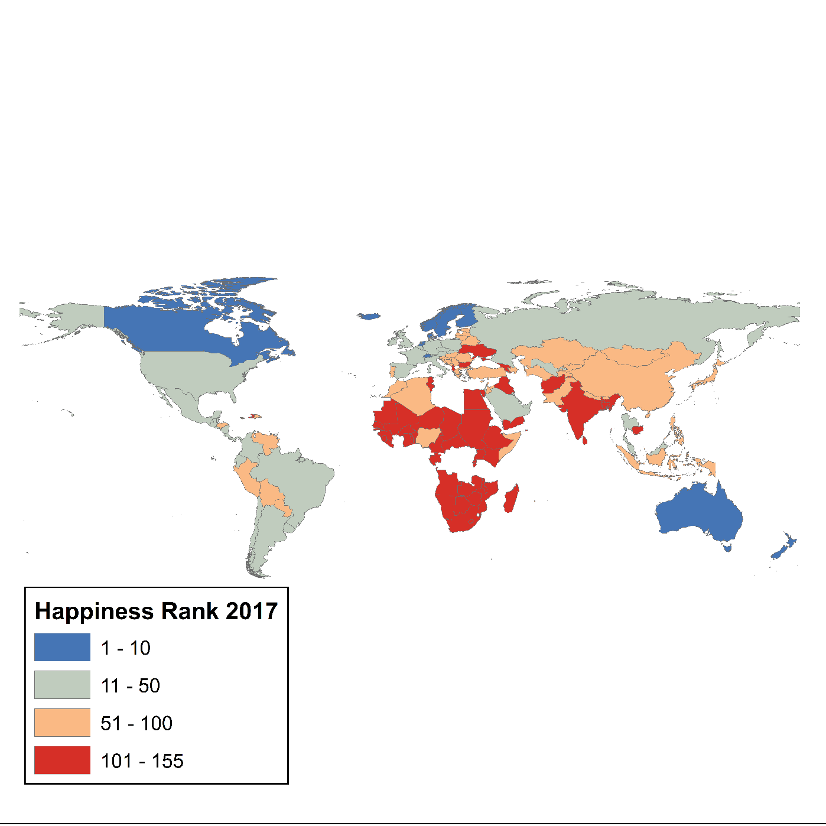
2015 | GDP | 2016 | GDP | 2017 | GDP | 2018 | GDP | 2019 | GDP | Year | CORREL
1 | 1.40 | 1 | 1.44 | 1 | 1.62 | 1 | 1.31 | 1 | 1.34 | 2015 | -0.79
2 | 1.30 | 2 | 1.53 | 2 | 1.48 | 2 | 1.46 | 2 | 1.38 | 2016 | -0.79
3 | 1.33 | 3 | 1.43 | 3 | 1.48 | 3 | 1.35 | 3 | 1.49 | 2017 | -0.81
4 | 1.46 | 4 | 1.58 | 4 | 1.56 | 4 | 1.34 | 4 | 1.38 | 2018 | -0.81
5 | 1.33 | 5 | 1.41 | 5 | 1.44 | 5 | 1.42 | 5 | 1.40 | 2019 | -0.80
6 | 1.29 | 6 | 1.44 | 6 | 1.50 | 6 | 1.36 | 6 | 1.45
7 | 1.33 | 7 | 1.46 | 7 | 1.48 | 7 | 1.33 | 7 | 1.39
8 | 1.33 | 8 | 1.36 | 8 | 1.41 | 8 | 1.27 | 8 | 1.30
9 | 1.25 | 9 | 1.44 | 9 | 1.49 | 9 | 1.36 | 9 | 1.37
10 | 1.33 | 10 | 1.45 | 10 | 1.48 | 10 | 1.34 | 10 | 1.38
11 | 1.23 | 11 | 1.34 | 11 | 1.38 | 11 | 1.24 | 11 | 1.37
12 | 0.96 | 12 | 1.45 | 12 | 1.11 | 12 | 1.34 | 12 | 1.03
13 | 1.34 | 13 | 1.51 | 13 | 1.49 | 13 | 1.01 | 13 | 1.28
14 | 1.02 | 14 | 1.07 | 14 | 1.55 | 14 | 1.45 | 14 | 1.61
2015
2016
15 | 1.39 | 15 | 1.36 | 15 | 1.54 | 15 | 1.34 | 15 | 1.33
16 | 0.98 | 16 | 1.45 | 16 | 1.49 | 16 | 1.32 | 16 | 1.50
17 | 1.56 | 17 | 1.09 | 17 | 1.46 | 17 | 1.58 | 17 | 1.37
18 | 1.34 | 18 | 1.43 | 18 | 1.74 | 18 | 1.40 | 18 | 1.36
19 | 1.31 | 19 | 1.48 | 19 | 1.44 | 19 | 1.30 | 19 | 1.43
20 | 1.43 | 20 | 1.70 | 20 | 1.25 | 20 | 2.10 | 20 | 1.27
21 | 1.27 | 21 | 1.12 | 21 | 1.63 | 21 | 1.23 | 21 | 1.50
22 | 1.36 | 22 | 1.65 | 22 | 1.11 | 22 | 1.27 | 22 | 1.30
23 | 1.04 | 23 | 1.40 | 23 | 1.35 | 23 | 1.29 | 23 | 1.07
24 | 1.52 | 24 | 1.22 | 24 | 1.19 | 24 | 1.04 | 24 | 1.32
25 | 1.06 | 25 | 1.18 | 25 | 1.15 | 25 | 1.13 | 25 | 1.37
26 | 1.33 | 26 | 1.15 | 26 | 1.69 | 26 | 1.37 | 26 | 1.16
27 | 1.11 | 27 | 1.31 | 27 | 1.34 | 27 | 1.11 | 27 | 0.80
28 | 1.69 | 28 | 1.57 | 28 | 1.22 | 28 | 0.99 | 28 | 1.40
2017
29 | 1.28 | 29 | 1.18 | 29 | 0.87 | 29 | 1.07 | 29 | 1.68
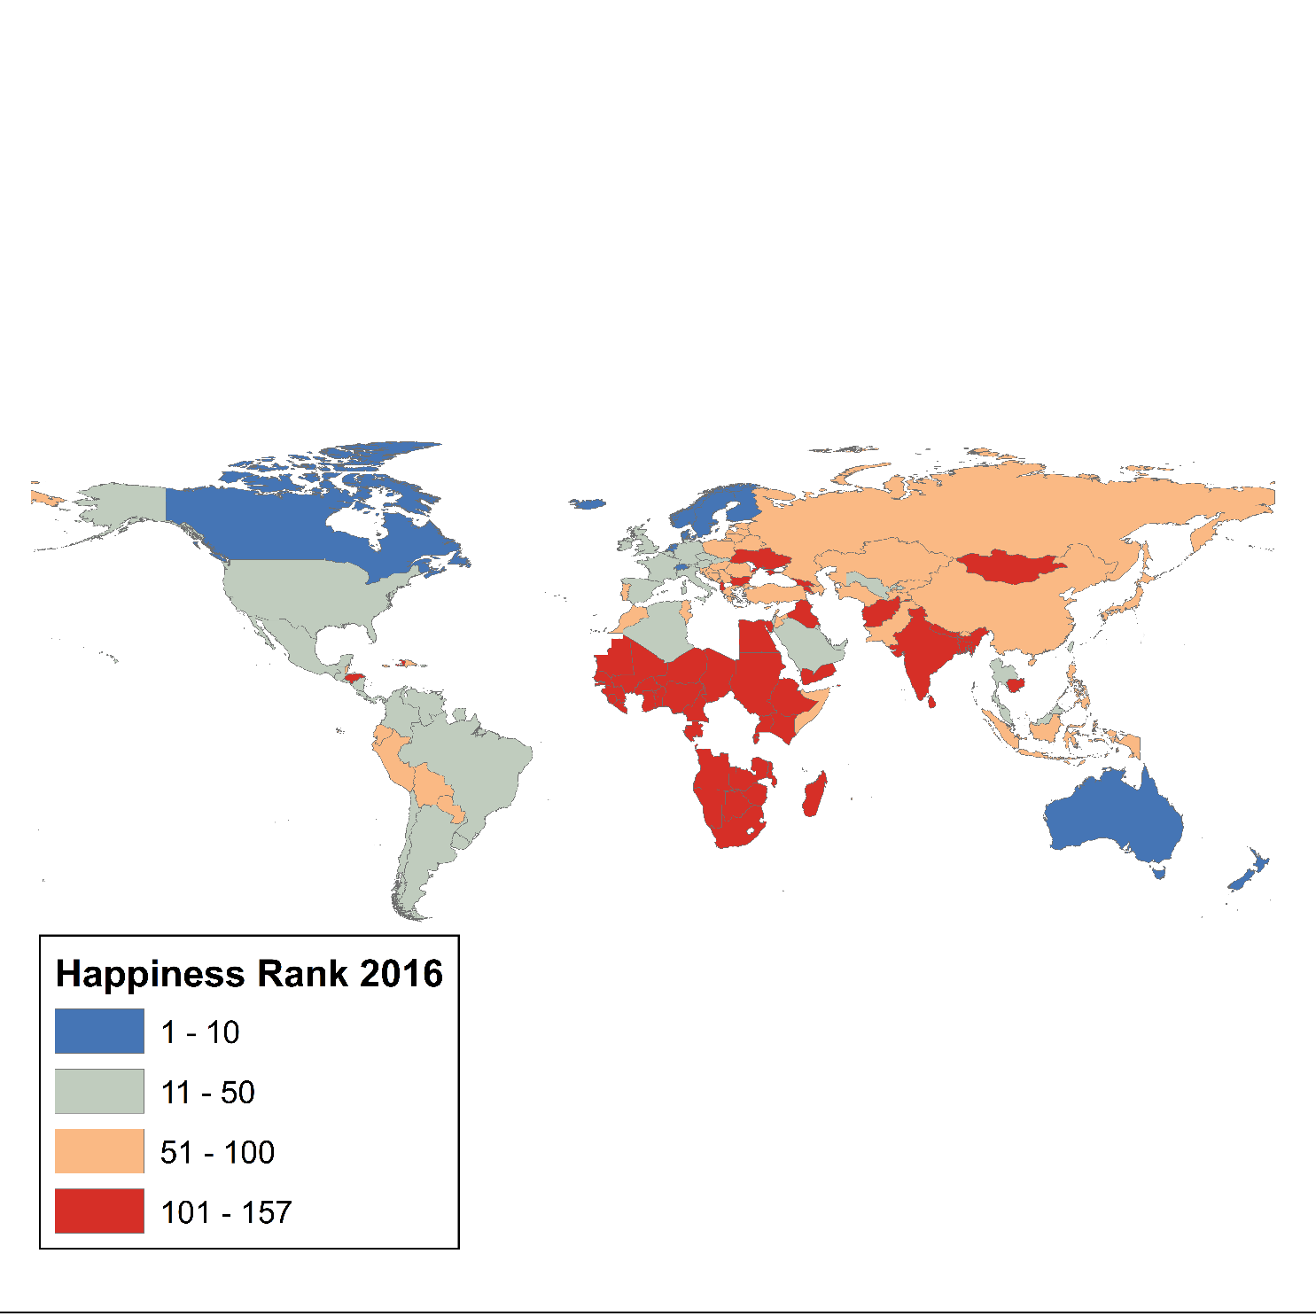
30 | 1.05 | 30 | 1.31 | 30 | 1.23 | 30 | 0.78 | 30 | 1.29

31 | 1.18 | 31 | 1.03 | 31 | 1.43 | 31 | 1.09 | 31 | 1.15
32 | 1.06 | 32 | 1.39 | 32 | 1.13 | 32 | 1.65 | 32 | 1.00
33 | 0.92 | 33 | 1.09 | 33 | 1.43 | 33 | 1.38 | 33 | 1.12
34 | 0.97 | 34 | 1.49 | 34 | 1.38 | 34 | 1.53 | 34 | 1.57
35 | 1.40 | 34 | 1.40 | 35 | 1.87 | 35 | 1.16 | 35 | 0.79
36 | 1.23 | 36 | 1.82 | 36 | 1.07 | 36 | 1.25 | 36 | 1.29
37 | 1.21 | 37 | 1.34 | 37 | 1.53 | 37 | 0.96 | 37 | 1.36
38 | 1.29 | 38 | 1.05 | 38 | 1.36 | 38 | 1.22 | 38 | 1.25
39 | 1.55 | 39 | 0.83 | 39 | 1.63 | 39 | 1.21 | 39 | 1.23
40 | 1.00 | 40 | 1.10 | 40 | 1.33 | 40 | 0.81 | 40 | 1.21
41 | 1.21 | 41 | 1.62 | 41 | 1.49 | 41 | 0.67 | 41 | 0.75
42 | 0.76 | 42 | 1.44 | 42 | 1.29 | 42 | 1.18 | 42 | 1.24
43 | 0.75 | 43 | 1.33 | 43 | 0.74 | 43 | 1.34 | 43 | 0.99
44 | 0.63 | 44 | 1.13 | 44 | 1.00 | 44 | 0.72 | 44 | 1.26
45 | 1.17 | 45 | 1.28 | 45 | 0.91 | 45 | 1.47 | 45 | 0.69
46 | 1.27 | 46 | 0.87 | 46 | 1.29 | 46 | 1.02 | 46 | 0.88
47 | 1.24 | 47 | 1.25 | 47 | 0.79 | 47 | 1.26 | 47 | 1.09
48 | 0.86 | 48 | 0.69 | 48 | 1.40 | 48 | 0.89 | 48 | 1.16
49 | 1.32 | 49 | 0.74 | 49 | 1.28 | 49 | 0.81 | 49 | 1.26
50 | 1.25 | 50 | 1.35 | 50 | 0.91 | 50 | 1.20 | 50 | 0.91
51 | 0.68 | 51 | 0.97 | 51 | 1.42 | 51 | 1.22 | 51 | 1.50
52 | 0.59 | 52 | 0.88 | 52 | 1.31 | 52 | 1.12 | 52 | 1.05
53 | 0.76 | 53 | 1.38 | 53 | 1.09 | 53 | 1.15 | 53 | 1.19
54 | 1.12 | 54 | 1.23 | 54 | 1.26 | 54 | 1.29 | 54 | 1.30
55 | 1.18 | 55 | 0.69 | 55 | 1.40 | 55 | 1.09 | 55 | 1.24
56 | 1.15 | 56 | 1.23 | 56 | 0.73 | 56 | 0.82 | 56 | 0.83
57 | 0.59 | 57 | 1.25 | 57 | 1.22 | 57 | 1.27 | 57 | 1.12
58 | 0.90 | 57 | 1.36 | 58 | 0.83 | 58 | 1.23 | 58 | 1.33
59 | 1.03 | 59 | 0.79 | 59 | 1.13 | 59 | 1.15 | 59 | 0.64
60 | 1.13 | 60 | 1.27 | 60 | 1.28 | 60 | 1.14 | 60 | 1.17
61 | 1.12 | 61 | 1.13 | 61 | 1.35 | 61 | 1.23 | 61 | 0.78
62 | 1.08 | 62 | 1.31 | 62 | 1.34 | 62 | 0.75 | 62 | 1.20
63 | 1.13 | 63 | 1.30 | 63 | 1.04 | 63 | 1.20 | 63 | 0.86
64 | 1.14 | 64 | 1.00 | 64 | 1.19 | 64 | 0.84 | 64 | 1.26
65 | 0.81 | 65 | 1.08 | 65 | 1.36 | 65 | 0.93 | 65 | 0.96
66 | 1.21 | 66 | 1.14 | 66 | 1.32 | 66 | 0.86 | 66 | 1.22
67 | 1.21 | 67 | 1.07 | 67 | 1.16 | 67 | 0.66 | 67 | 0.68
68 | 0.94 | 68 | 1.22 | 68 | 1.10 | 68 | 1.02 | 68 | 1.18
69 | 0.80 | 69 | 1.32 | 69 | 1.20 | 69 | 1.17 | 69 | 0.81
70 | 0.96 | 70 | 0.89 | 70 | 0.93 | 70 | 0.99 | 70 | 1.00
71 | 1.01 | 71 | 1.17 | 71 | 1.55 | 71 | 0.78 | 71 | 0.69
72 | 1.39 | 72 | 1.28 | 72 | 0.86 | 72 | 0.62 | 72 | 1.04
73 | 1.15 | 73 | 0.89 | 73 | 1.07 | 73 | 1.04 | 73 | 1.05
74 | 0.83 | 74 | 1.19 | 74 | 0.99 | 74 | 1.15 | 74 | 0.49
75 | 0.63 | 75 | 1.51 | 75 | 1.29 | 75 | 0.65 | 75 | 1.16
76 | 1.06 | 76 | 0.00 | 76 | 0.93 | 76 | 1.41 | 76 | 1.44
77 | 0.47 | 77 | 0.90 | 77 | 1.22 | 77 | 1.19 | 77 | 1.02
78 | 0.65 | 78 | 1.16 | 78 | 0.95 | 78 | 0.98 | 78 | 0.95
79 | 0.77 | 79 | 0.95 | 79 | 1.08 | 79 | 1.15 | 79 | 1.18
80 | 1.02 | 80 | 1.00 | 80 | 0.73 | 80 | 0.97 | 80 | 1.22
81 | 0.60 | 81 | 1.12 | 81 | 1.00 | 81 | 1.02 | 81 | 1.07
82 | 0.90 | 82 | 0.81 | 82 | 1.13 | 82 | 1.12 | 82 | 1.18
82 | 0.97 | 83 | 1.03 | 83 | 1.12 | 83 | 0.98 | 83 | 0.95
84 | 0.89 | 84 | 0.85 | 84 | 0.88 | 84 | 0.98 | 84 | 0.98
85 | 0.47 | 85 | 0.56 | 85 | 1.15 | 85 | 0.78 | 85 | 0.70
86 | 1.04 | 86 | 1.03 | 86 | 1.08 | 86 | 0.99 | 86 | 0.55
87 | 0.92 | 87 | 0.93 | 87 | 1.29 | 87 | 1.02 | 87 | 1.05
88 | 1.16 | 88 | 1.08 | 88 | 1.07 | 88 | 0.47 | 88 | 1.00
89 | 1.11 | 89 | 1.03 | 89 | 1.32 | 89 | 0.96 | 89 | 0.80
90 | 0.71 | 90 | 0.84 | 90 | 0.98 | 90 | 0.82 | 90 | 1.04
91 | 0.19 | 91 | 1.24 | 91 | 0.73 | 91 | 0.69 | 91 | 0.99
92 | 0.73 | 92 | 0.69 | 92 | 1.06 | 92 | 0.53 | 92 | 0.93
93 | 0.92 | 93 | 1.12 | 93 | 0.02 | 93 | 0.92 | 93 | 1.03
94 | 0.08 | 94 | 1.28 | 94 | 0.79 | 94 | 0.91 | 94 | 0.74
95 | 0.88 | 95 | 1.02 | 95 | 0.78 | 95 | 0.72 | 95 | 0.81
96 | 0.83 | 96 | 0.74 | 96 | 0.52 | 96 | 0.90 | 96 | 0.55
97 | 0.38 | 97 | 0.26 | 97 | 0.89 | 97 | 0.80 | 97 | 1.09
98 | 0.90 | 98 | 0.98 | 98 | 0.60 | 98 | 0.00 | 98 | 0.61
99 | 0.59 | 99 | 1.25 | 99 | 0.48 | 99 | 0.54 | 99 | 0.57
100 | 0.83 | 100 | 0.49 | 100 | 1.03 | 100 | 1.05 | 100 | 0.45
101 | 0.71 | 101 | 0.99 | 101 | 1.05 | 101 | 0.43 | 101 | 0.84
102 | 1.15 | 102 | 0.68 | 102 | 1.01 | 102 | 1.00 | 102 | 0.39
103 | 1.03 | 103 | 0.75 | 103 | 0.72 | 103 | 1.04 | 103 | 0.67
104 | 1.12 | 104 | 0.69 | 104 | 0.99 | 104 | 0.64 | 104 | 1.06
105 | 0.60 | 105 | 1.12 | 105 | 1.16 | 105 | 0.94 | 105 | 0.76
106 | 0.39 | 106 | 0.61 | 106 | 0.37 | 106 | 1.06 | 106 | 0.96
107 | 0.88 | 107 | 0.45 | 107 | 0.56 | 107 | 0.54 | 107 | 0.95
108 | 0.60 | 108 | 0.67 | 108 | 1.16 | 108 | 0.59 | 108 | 0.96
109 | 0.40 | 109 | 0.96 | 109 | 1.00 | 109 | 0.43 | 109 | 0.57
110 | 1.01 | 110 | 0.54 | 110 | 0.59 | 110 | 0.72 | 110 | 0.66
111 | 0.80 | 111 | 0.36 | 111 | 0.96 | 111 | 0.90 | 111 | 0.45
112 | 0.99 | 112 | 1.07 | 112 | 0.56 | 112 | 0.92 | 112 | 0.00
113 | 0.92 | 113 | 0.93 | 113 | 0.23 | 113 | 0.26 | 113 | 0.88
114 | 0.55 | 114 | 0.52 | 114 | 0.37 | 114 | 0.68 | 114 | 0.14
115 | 0.27 | 115 | 0.29 | 115 | 0.48 | 115 | 0.53 | 115 | 0.33
116 | 0.07 | 116 | 1.02 | 116 | 0.64 | 116 | 0.92 | 116 | 0.85
117 | 0.64 | 117 | 0.97 | 117 | 1.10 | 117 | 1.01 | 117 | 1.10
118 | 0.52 | 118 | 0.74 | 118 | 1.20 | 118 | 0.37 | 118 | 0.38
119 | 0.27 | 119 | 0.34 | 119 | 0.34 | 119 | 0.87 | 119 | 0.89
120 | 0.00 | 120 | 0.95 | 120 | 1.01 | 120 | 0.55 | 120 | 0.31
121 | 0.36 | 121 | 0.86 | 121 | 0.90 | 121 | 0.31 | 121 | 0.51
122 | 0.19 | 122 | 0.52 | 122 | 0.79 | 122 | 0.89 | 122 | 0.57
123 | 0.33 | 123 | 0.87 | 123 | 0.65 | 123 | 0.20 | 123 | 0.20
124 | 0.45 | 124 | 0.63 | 124 | 0.81 | 124 | 0.49 | 124 | 0.92
125 | 0.36 | 125 | 0.06 | 125 | 0.95 | 125 | 0.56 | 125 | 0.56
126 | 0.44 | 126 | 0.84 | 126 | 0.09 | 126 | 0.56 | 126 | 1.04
127 | 0.77 | 127 | 0.77 | 127 | 0.48 | 127 | 0.31 | 127 | 0.09
128 | 0.99 | 128 | 0.44 | 128 | 0.60 | 128 | 0.85 | 128 | 0.39
129 | 0.27 | 129 | 1.11 | 129 | 0.60 | 129 | 0.82 | 129 | 0.27
130 | 0.74 | 130 | 0.61 | 130 | 0.66 | 130 | 0.68 | 130 | 0.95
131 | 0.02 | 131 | 0.35 | 131 | 0.67 | 131 | 0.36 | 131 | 0.71
132 | 0.84 | 132 | 0.09 | 132 | 0.89 | 132 | 0.07 | 132 | 0.35
133 | 0.42 | 133 | 0.63 | 133 | 0.38 | 133 | 0.72 | 133 | 0.82
134 | 1.01 | 134 | 1.16 | 134 | 0.35 | 134 | 0.13 | 134 | 0.34
135 | 0.88 | 135 | 0.31 | 135 | 0.16 | 135 | 0.32 | 135 | 0.81
136 | 0.55 | 136 | 0.34 | 136 | 0.23 | 136 | 0.38 | 136 | 0.33
137 | 0.76 | 137 | 1.09 | 137 | 0.44 | 137 | 0.61 | 137 | 0.91
138 | 0.26 | 138 | 0.28 | 138 | 0.38 | 138 | 0.79 | 138 | 0.58
139 | 0.68 | 139 | 0.56 | 139 | 0.52 | 139 | 0.26 | 139 | 0.28
140 | 0.24 | 140 | 0.56 | 140 | 0.86 | 140 | 0.34 | 140 | 0.76
141 | 0.21 | 141 | 0.85 | 141 | 0.40 | 141 | 0.47 | 141 | 0.07
142 | 0.36 | 142 | 0.13 | 142 | 1.12 | 142 | 0.73 | 142 | 0.27
143 | 1.06 | 143 | 0.39 | 143 | 0.43 | 143 | 0.26 | 143 | 0.27
144 | 0.07 | 144 | 0.42 | 144 | 0.31 | 144 | 0.36 | 144 | 0.49
145 | 0.46 | 145 | 0.32 | 145 | 0.37 | 145 | 0.33 | 145 | 0.05
146 | 0.29 | 145 | 0.35 | 146 | 0.59 | 146 | 1.02 | 146 | 0.37
147 | 0.21 | 147 | 0.58 | 147 | 0.40 | 147 | 0.19 | 147 | 0.32
148 | 0.08 | 148 | 0.28 | 148 | 0.12 | 148 | 0.32 | 148 | 1.04
149 | 0.34 | 149 | 0.47 | 149 | 0.24 | 149 | 0.08 | 149 | 0.62
150 | 0.17 | 150 | 0.11 | 150 | 0.31 | 150 | 0.69 | 150 | 0.19
151 | 0.47 | 151 | 0.22 | 151 | 0.37 | 151 | 0.33 | 151 | 0.29
152 | 0.26 | 152 | 0.33 | 152 | 0.78 | 152 | 0.44 | 152 | 0.36
153 | 0.32 | 153 | 0.39 | 153 | 0.51 | 153 | 0.46 | 153 | 0.48
154 | 0.22 | 154 | 0.38 | 154 | 0.09 | 154 | 0.34 | 154 | 0.35
155 | 0.29 | 155 | 0.28 | 155 | 0.00 | 155 | 0.02 | 155 | 0.03
156 | 0.66 | 156 | 0.75 |  |  | 156 | 0.09 | 156 | 0.31
157 | 0.02 | 157 | 0.07
158 | 0.21

